05.25
Відомість витрати палива за травень 2025 г. норма 7,3 л/100км.
Водій: Киричек О.В. |  |  | Автомобиль Skoda Oktavia A5, гос.номер АР9145КС
Картка: 7825390000693250
Дата | Пункт назначения | Показатели одометра |  | Пробег, км | Расходовано топлива |  | Остаток, л
 |  | нач. | конец |  | Норма, л | Факт, л. | Талон |  |  |  |  | Замена масла 19.05.25
 | на 01.05.2025г. | 370,717 |  |  |  |  |  | 55.00 | пробег на новом масле |  | 2,409 | 373,427
01-31.05.2025 | м.Киів- м. Ладижин -м. Киів- м.Ладижин - м. Кривій Ріг - м.Дніпро - м.Павлоград - м. Киів, та по місцю | 370,717 | 375,836 | 5,119 | 373.69 | 434.64 | 413.64 |  | пробег на фильтре топливном |  | 22,329
 |  |  |  |  |  |  |  |  | пробег на фильтре салона |  | 22,329
 | РАЗОМ |  |  | 5119 | 373.69 | 434.64 | 413.64 |  | пробег на фильтре воздушном |  | 2,409 | 373,427 | 8.49 | 8.49

 |  |  |  |  | залишок на 31.05.25 |  |  | 34.00 | 6.00

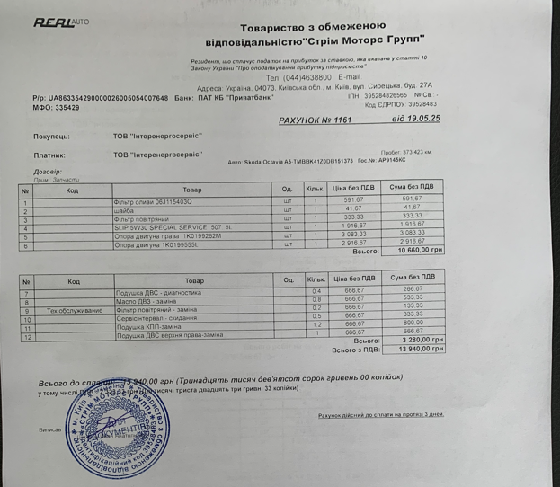
 | Водій _____________ Киричек О.В.
 |  |  |  |  |  |  |  |  | 19.00 л | 15.00 л | 100 л | 0 л
Ссылка - https://dtekgps.ohholding.com.ua/ |  |  |  | 370,717
Логин - Electronaladka | 01-11 | 151.64 | 1837 | 372,554 | 2025-05-05 |  | 20
Пароль - T2a86gFb | 12-18 | 55 | 673 | 373,227 | 2025-05-05 |  | 15
 | 19-25 | 4.088 | 56 | 373,283 | 2025-05-07 |  | 25
 | 26-31 | 207 | 2553 | 375,836 | 2025-05-07 |  | 40
 |  |  |  |  | 2025-05-08 |  | 21.64 | -1.36
 |  |  |  |  | 2025-05-09 |  | 30
 |  |  |  |  | 2025-05-12 |  | 35
 |  |  |  |  | 2025-05-15 |  | 20
 |  |  |  |  | 2025-05-26 |  | 40
 |  |  |  |  | 2025-05-26 |  | 25
 |  |  |  |  | 2025-05-28 |  | 25
 |  |  |  |  | 2025-05-29 |  | 30
 |  |  |  |  | 2025-05-29 |  | 30
 |  |  |  |  | 2025-05-30 |  | 27
 |  |  |  |  | 2025-05-30 |  | 30
 |  |  |  |  |  |  | 413.64

